FCP展示会・商談会シート
ＦＣＰ展示会・商談会シート |  |  |  |  |  | 記入日 |  |  |  | 年 |  |  |  |  |  | ■ 出展企業紹介

 |  |  |  |  |  |  |  | 月 |  | 日 |  |  |  |  |  | 出展企業名 |  | 株式会社日光食品

 |  |  |  |  |  |  |  |  |  |  |  | 第３.1版
■ 商品特性と取引条件 |  |  |  |  |  |  |  |  |  |  |  |  |  |  |  | 年間売上高 |  |  |  | 従業員数 （社員○名、パート○名など） | 30名

商品名 | 日光ゆばチップス |  |  |  |  |  |  |  |  |  |  |  |  |  |  | 代表者氏名 |  | 永島 伸也 |  |  | 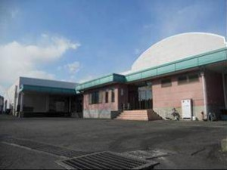 写真

 |  |  |  |  |  |  |  |  |  |  |  |  |  |  |  | メッセージ |  | 湯波処で有名な日光で国産大豆と日光銘水を使用した美味しいゆば製品を製造しております。現在では5S委員会を立ち上げ本格的に始動。今後5Sに力を入れていき、安心・安全な製品作り、働きやすい職場（環境）作りを推進していきます。
提供可能時期 （最もおいしい時期を（ ）内に記載） | 通年 |  |  |  | 賞味期限／消費期限 |  |  |  | 賞味期限 |  | 製造日から0日 |  | 消費期限 |  | D+119日

主原料産地 （漁獲場所等） | ゆば（日本）他 |  |  |  | JANコード （13桁もしくは８桁） |  |  |  | 4964571501266

内容量 | 30g |  |  |  | 希望小売価格 |  |  |  | 税抜 |  | ¥398 |  | 税込（切捨） |  | ¥429
 |  |  |  |  |  |  |  |  |  |  |  |  | 税率 | 8%
1ケースあたり入数 | 15個 |  |  |  | 保存温度帯 |  |  |  | 常温 |  |  |  |  |  |  | ホームページ |  | http://www.nikko-syokuhin.com

発注リードタイム | 翌々々日 |  |  |  | 販売エリアの制限 |  |  |  | ● 無 ◯ 有→ |  |  |  |  |  |  | 会社所在地 | 〒 | 321-2335 | 日光市森友1513-27

最大・最小ケース納品単位 （◎ケース／日 など単位も記載） | 最大 | 最小 | 1ケース |  | ケースサイズ（重量） |  |  |  | 縦(㌢) × 横(㌢) × 高さ(㌢） |  |  |  |  |  | 重量（㌔） | 工場等所在地 | 〒 | 321-2335 | 日光市森友1513-27
 |  |  |  |  |  |  |  |  | 43.5 |  | 26.0 |  | 24.0 |  | 875g
認証等 （商品・工場・農場等） | □有機JAS ☑ISO ※ □HACCP ※ □農業生産工程管理(GAP) ※ |  |  |  |  |  |  |  |  |  |  |  |  |  |  | 担当者 |  | 橋詰和歌子 |  | E - m a i l | info@nikko-syokuhin.com

 | □その他(右に記入→) |  |  |  |  |  |  |  |  |  |  |  |  |  |  | T E L |  | 0288-22-7054 |  | F A X | 0288-22-9049
 | ※印のものは、具体的な取得内容を記載 → |  |  | ISO22000

ターゲット | 売り先 | □外食 □中食 □商社・卸売 □メーカー □スーパーマーケット □百貨店 □その他小売 □ホテル・宴会・レジャー （□業務用対応可能 □ギフト対応可能 ） □その他 （右に記入→） |  |  |  |  |  |  |  |  |  |  |  |  |  | ■ 生産・製造工程アピールポイント ※農産品の場合は栽培面積・年間収穫量なども記載

 | お客様 （性別・年齢層など）

利用シーン （利用方法・おすすめレシピ等） | お酒のお供やおやつなどに

商品特徴 | 国産大豆100のゆばを油で揚げてチップスにしました。

 |  |  |  |  |  |  |  |  |  |  |  |  |  |  |  | 写 真
 |  |  |  |  |  |  |  |  |  |  |  |  |  |  |  | 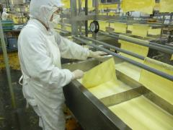 写真 |  |  | 写真 |  | 写真
■ 商品写真

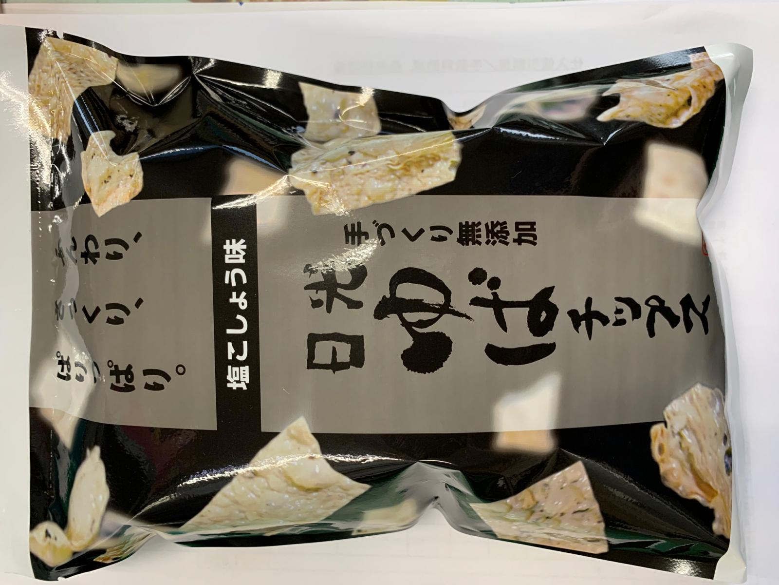 写真 商品の全体がわかる写真を貼付 |  |  |  |  | 一括表示 （現物の写真を字が読めるように画像で貼付）

 |  |  |  |  |  |  |  |  |  |  |  |  |  |  |  | ゆばの引上げ
 |  |  |  |  |  |  |  |  |  |  |  |  |  |  |  | ■ 品質管理情報

 |  |  |  |  |  |  |  |  |  |  |  |  |  |  |  | 商品検査の有無 |  | ◯ 無 ◯ 有→具体的に

 |  |  |  |  |  |  |  |  |  |  |  |  |  |  |  | 衛生管理への取組 |  | 生産・製造 工程の管理 | 豆乳の濃度、ゆば槽の温度を記録

 |  |  |  |  | ア レ ル ギ ー 表 示 （ 特 定 原 材 料 ） ※使用している項目には☑が入っています。 |  |  |  |  |  |  |  |  |  |  |  |  | 従業員の管理 | 衛生区域内への入室の際は、白衣、帽子、マスクを着用し、入室管理を行い、健康状態の良くない者への入室制限など徹底管理を行っております。検便検査：年/3回

 |  |  |  |  | 表示義務有 |  | □えび □かに □小麦 □そば □卵 □乳 □落花生
 |  |  |  |  |  |  |  |  |  |  |  |  |  |  |  |  |  | 施設設備の管理 | 施設設備の点検などを実施しております。外部定期衛生管理業務委託：年/2回
 |  |  |  |  | 表示を奨励 （任意表示） |  | □あわび □いか □いくら □オレンジ □カシューナッツ □キウイフルーツ □牛肉 □くるみ □ごま □さけ □さば ☑大豆 □鶏肉 □バナナ □豚肉 □まつたけ □もも □やまいも □りんご □ゼラチン □アーモンド

 |  |  |  |  |  |  |  |  |  |  |  |  |  |  |  | 危 機 管 理 体 制 |  | 担当者連絡先 | 担当者名または 担当部署名 |  | 連絡先

 |  |  |  |  | 備考 |  | （当商品以外にアレルゲンを扱っている場合はその旨を記入） |  |  |  |  |  |  |  |  |  |  | 危機管理に関する対応や生産物賠償責任保険(PL保険)の加入など | お客様への電話対応、商品回収を早急に行っております。 PL保険加入

※今後ＦＣＰ事務局がシート普及拡大のためにセミナー等で掲載内容の紹介を行うことについて 右欄に○をして下さい。（無記入の場合は紹介しません。） |  |  |  |  |  |  |  |  |  |  |  |  |  | 承諾 ・ 拒否 |  | このシートは農林水産省フード・コミュニケーション・プロジェクト（FCP）により、作成されました。詳しくはhttp://www.maff.go.jp/j/shokusan/fcp/index.htmlをご覧下さい。

